Tipp
Änderungen nachverfolgen

Ausgangslage |  | powered by Karoka AG www.karoka.ch
 | Im heutigen Excel-Tipp wird gezeigt, wie man in Excel Änderungen nachvollziehen kann. Während diese Funktion in Word sehr verbreitet ist und im Alltag rege genutzt wird, ist sie in Excel weniger bekannt. Ähnlich wie in Word, können mit dieser Funktion Änderungen, die von anderen Nutzen gemacht wurden, nachvollzogen/überprüft werden.

Excel Tipp: So geht’s einfach und schnell
 | 1 | Änderungen neben der Zelle hervorheben Um Änderungen nachzuvollziehen muss in der Symbolleiste unter Überprüfen->Änderungen nachverfolgen -> Änderungen hervorheben ausgewählt werden. In dem sich öffnenden Fenster kann dann ausgewählt werden, welche (d.h. seit welchem Datum) und wessen Veränderungen nachvollzogen werden sollen. Wählt man beispielweise unter Wann "Seit der letzten Speicherung" werden alle Zellen, die nachfolgend verändert wurden blau umrandet und wenn man mit der Maus über dieses Feld geht, erscheint ein Kommentarfeld, welches die Veränderung beschreibt. | 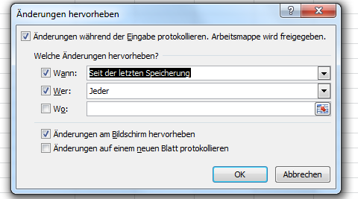
 | 2 | Änderungen annehmen/ablehnen Excel bietet zudem die Möglichkeit die angezeigten Änderungen anzunehmen oder abzulehnen. In beiden Fällen werden die Änderungen anschliessend nicht mehr angezeigt. Wenn eine Änderungen angenommen wird, wird die vorgenommene Änderung entsprechend beibehalten. Wird eine Änderung abgelehnt, wird sie rückgängig gemacht. Um Änderungen anzunehmen/abzulehnen wird in der Symbolleiste unter Überprüfen -> Änderungen nachverfolgen -> Änderungen annehmen/ablehnen ausgewählt. Die Warnmitteilung muss bestätigt werden und in dem sich dann öffnenden Fenster wird ausgewählt, über welche Änderungen (d.h. wessen und seit welchem Zeitpunkt) entschieden werden soll. Im anschliessenden Fenster kann dann ausgewählt werden, ob die angezeigte Änderung angenommen oder abgelehnt werden soll. Alternativ können auch kollektiv alle Änderungen angenommen oder abgelehnt werden. | 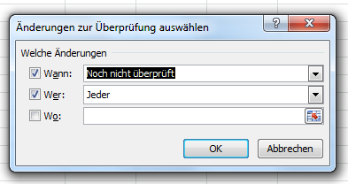 | 